Sheet1

Step | T | d(b), p(b) | d(c), p(c) | d(e), p(e) | d(d), p(d) | d(f), p(f) | d(g), p(g)
0 | a | 1, a | 1, a | 2, a | inf | inf | inf
1 | ab |  | 1, a | 2, a | inf | 5, b | inf
2 | abc |  |  | 2, a | 4, c | 5, b | inf
3 | abce |  |  |  | 3, e | 4, e | inf
4 | abced |  |  |  |  | 4, e | 5, d
5 | abcedf |  |  |  |  |  | 5, d
6 | abcedfg

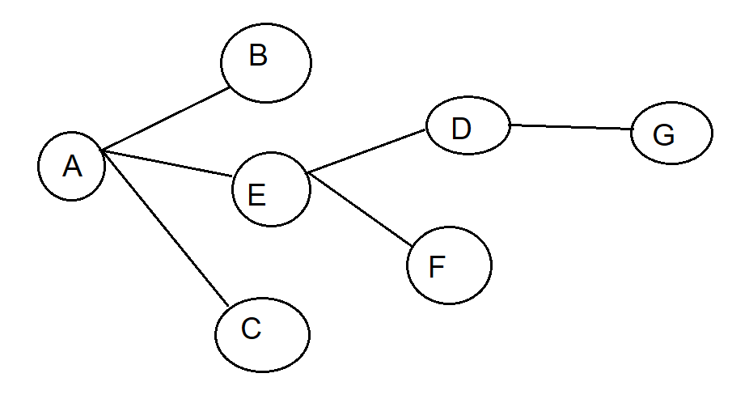
Đường đi ngắn nhất (SPT) của a
 |  |  |  |  |  |  |  | Bảng chọn đường
 |  |  |  |  |  |  |  | Đích | Liên kết
 |  |  |  |  |  |  |  | b | (a, b)
 |  |  |  |  |  |  |  | c | (a, c)
 |  |  |  |  |  |  |  | e | (a, e)
 |  |  |  |  |  |  |  | d | (a, e)
 |  |  |  |  |  |  |  | f | (a, e)
 |  |  |  |  |  |  |  | g | (a, e)

